EXPLICAÇÃO
Tabela Dinâmica

CONCEITO

Vendedor | Produto | Quantidade | Valor | Vendedor | Produto | Soma de Quantidade | Soma de Valor
Pedro | Impressoras | 15 | 15,000 | Antônio | Calculadoras | 10 | 10000
Paulo | Scanners | 8 | 20,000 |  | Notebooks | 7 | 21000
Antônio | Calculadoras | 10 | 10,000 | Antônio Total |  | 17 | 31000
Paulo | Desktops | 6 | 18,000
Antônio | Notebooks | 7 | 21,000 | Paulo | Desktops | 6 | 18000
Pedro | Multifuncionais | 11 | 16,000 |  | Scanners | 8 | 20000
 |  |  |  | Paulo Total |  | 14 | 38000
TENTE COPIAR:
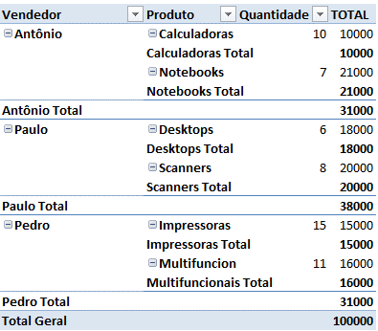
 |  |  |  | Pedro | Impressoras | 15 | 15000
 |  |  |  |  | Multifuncionais | 11 | 16000
 |  |  |  | Pedro Total |  | 26 | 31000

 |  |  |  | Total Geral |  | 57 | 100000

